SF BIA
Apparaat | Akern BIA 101 BIVA PRO | Akern Nutrilab | Bodystat 500
 | 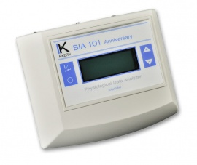 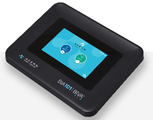 | 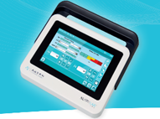 | 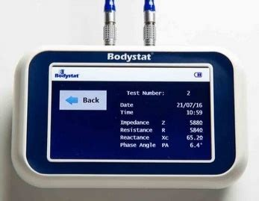
Kosten
Aanschafprijs (Euro) | 4760€* | 7920€* | 1850€
Gebruikskosten (Euro per meting) | 0,8€ | 0,8€ | 0,8€
Eigenschappen
Gebruik van wegwerpelectroden | ü | ü | ü
Frequentie | 50 kHz ±1% | 50 kHz ±1% | 50 kHz
BIVA | ü | ü | met software van 500 euro extra mogelijk
 | Kyle of Rutten formule
Software | Netwerksoftware in gebruik bij ziekenhuizen cloud software afgewezen door privacy officer Radboudumc | Netwerksoftware in gebruik bij ziekenhuizen cloud software afgewezen door privacy officer Radboudumc | Alleen stand alone software beschikbaar
Ruwe waarden
Reactance | ü | ü | ü
Impedantie | ü | ü | ü
Resistance | ü | ü | ü
Fasehoek | ü | ü | ü
Gebruiksgemak
Draagbaar | ü | ü | ü
Printer | ü | ü | is mogelijk
Touchscreen | ü | ü | ü
Kleurenscherm | ü | ü | ü
Data exporteerbaar | via USB of bluetooth | via USB | via USB of bluetooth
Duur meting | enkele seconden | enkele seconden | 6 seconden
Legenda
û = niet beschikbaar / wordt niet weergegeven
ü = wel beschikbaar / wordt weergegeven
* oude prijs bij fabrikant meest recente prijs op te vragen

MF BIA
Apparaat | Bodystat 1500 MDD Touch | Bodystat quadscan 4000 | Inbody 270s | InBody 380 | Inbody 580 | InBody 770s | InBody 970s | Inbody S10 | InBody BWA2.0s | Seca mBCA Ultra | seca mBCA Pro | seca mBCA Alpha | Seca mBCA Go | Tanita DC-360 P* | Tanita DC-430 PMA * | Tanita MC-780 PMA * | Tanita MC-980 MA PLUS *
 | 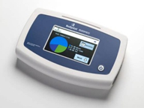 | 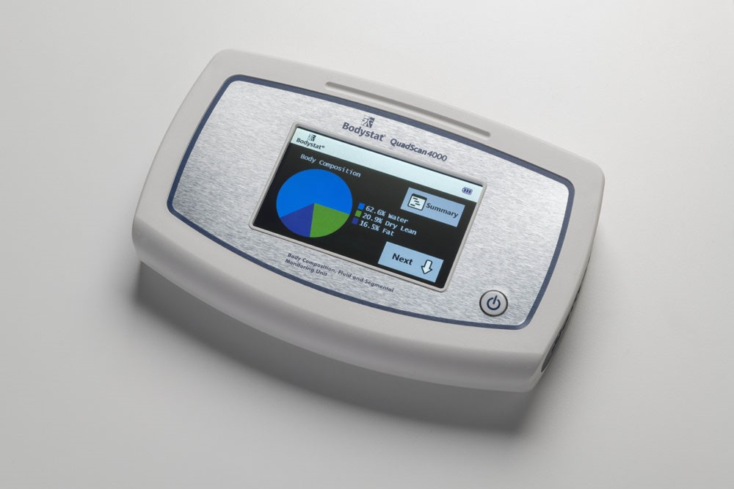 | 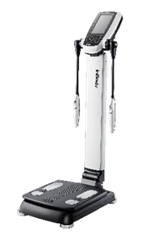 | 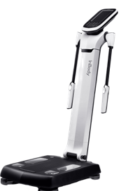 | 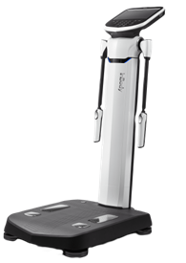 | 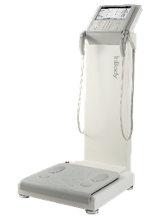 | 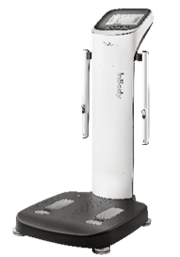 | 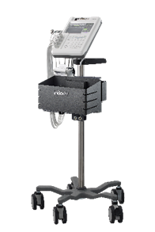 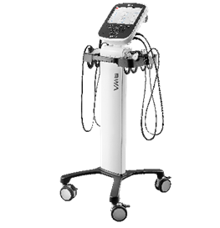 |  | 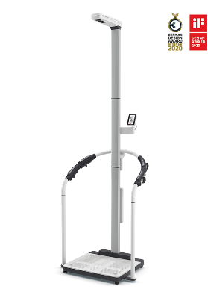 |  | 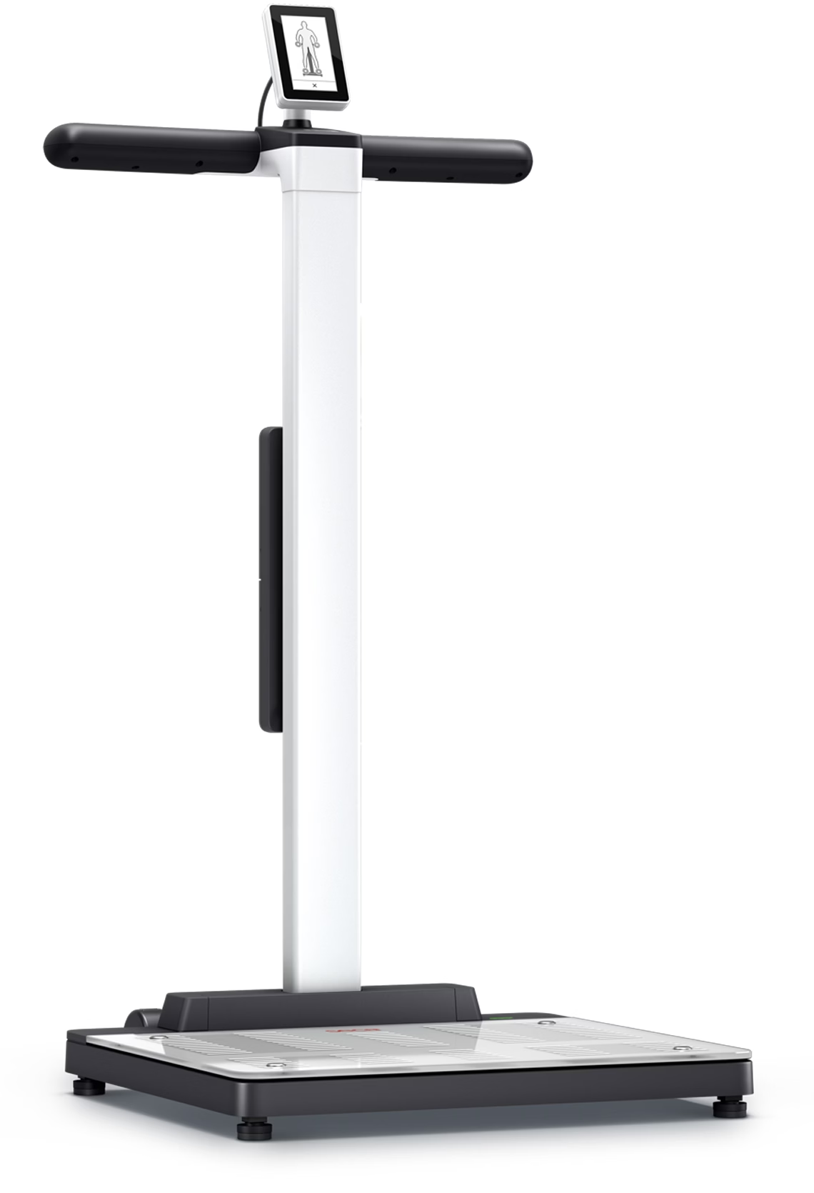 |  |  | 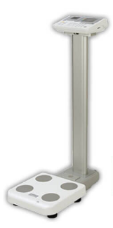
Kosten
aanschafprijs (Euro) | 3950€ | 5950€ | Vanaf: 5.500€ | Vanaf: 9.000€ | Vanaf: 14.000€ | Vanaf: 16.000€ | Vanaf: 19.000€ | Vanaf: 13.500€ | Vanaf: 19.000€ | 11.237€ + 59€/mnd | 10.237€ + 59€/mnd | 7.237€ + 59€/mnd | 4.637€ + 59€/mnd | 2475€ | 3150€ | 5700€ | 15500€
cloudkosten per maand (euro) |  |  | 12 maanden gratis en daarna 25€/mnd | 12 maanden gratis en daarna 25€/mnd | 12 maanden gratis en daarna 25€/mnd | 12 maanden gratis en daarna 25€/mnd | 12 maanden gratis en daarna 25€/mnd | 12 maanden gratis en daarna 25€/mnd | 12 maanden gratis en daarna 25€/mnd | 59€ | 59€ | 59€ | 59€
Eigenschappen
Werkt met electrodes | ü | ü | û | û | û | û | û | û | û | û | û | û | ü | û | û | û | û
staand/liggend | liggend, zittend en staand | liggend, zittend en staand | staand | staand | staand | staand | staand | liggend, zittend en staand | liggend, zittend en staand | staand | staand | staand | liggend, zittend en staand | staand | staand | staand | staand
Frequenties | 5 en 50 | 5, 50, 100 en 200 | 20, 50 en 100 kHz | 5, 50 en 500 kHz | 5,50,250 en 500 kHz | 5, 50, 250, 500 en 1000 kHz | 5, 50, 250, 500, 1000 en 3000 kHz | 1, 5, 50, 250, 500 en 1000 | 5, 50, 250, 500, 1000 en 3000 kHz | 1; 2; 5; 10; 20; 50; 100; 200; 500 kHz | 1; 2; 5; 10; 20; 50; 100; 200; 500 kHz | 1; 2; 5; 10; 20; 50; 100; 200; 500 kHz | 1, 2, 5, 10, 20, 50, 100, 200 en 500 kHz | 6,25 en 50 kHz | 6,25 en 50 kHz | 5, 50 en 250 kHz | 1, 5, 50, 250, 500 en 1000 kHz
Segmentale meting | û | ü | ü | ü | ü | ü | ü | ü | ü | ü | ü | ü | ü | û | û | ü | ü
Land referentie populatie | Europese kaukasisch | Europese kaukasisch | USA, Azië, Europa | USA, Azië, Europa | USA, Azië, Europa | USA, Azië, Europa | USA, Azië, Europa | USA, Azië, Europa | USA, Asia, Europe | Duits | Duits | Duits | Duits | UK | UK | UK | UK
Mogelijkheid voor vochtcorrectie |  |  | û | ü | ü | ü | ü | ü | ü | û | û | û | û
BIVA | û | ü | û | û | ü | ü | ü | ü | ü | ü | ü | ü | ü | û | û | û | niet bekend
Link validatie studie | niet gepucliceerd | niet gepucliceerd | Malavolti et al 2009 | Malavolti et al 2009 | Malavolti et al 2009 | Malavolti et al 2009 | Malavolti et al 2009 | Malavolti et al 2009 | Malavolti et al 2009 | Bosy-Westphal et al, 2013 | Bosy-Westphal et al, 2013 | Bosy-Westphal et al, 2013 | Bosy-Westphal et al, 2013 |  |  | Verney et al. 2015
Software en AVG | Geen cloudsoftware. Omdat de software lokaal op uw pc is geïnstalleerd, heeft Bodystat geen toegang tot de gegevens of de software. | Geen cloudsoftware. Omdat de software lokaal op uw pc is geïnstalleerd, heeft Bodystat geen toegang tot de gegevens of de software. | Data sharing is uit te zetten ziekenhuizen werken met de stand alone software de Cloudsoftware bestaat wel maar is nog geen ervaring mee om daar AVG toestemming voor te krijgen | Data sharing is uit te zetten ziekenhuizen werken met de stand alone software de Cloudsoftware bestaat wel maar is nog geen ervaring mee om daar AVG toestemming voor te krijgen | Data sharing is uit te zetten ziekenhuizen werken met de stand alone software de Cloudsoftware bestaat wel maar is nog geen ervaring mee om daar AVG toestemming voor te krijgen | Data sharing is uit te zetten ziekenhuizen werken met de stand alone software de Cloudsoftware bestaat wel maar is nog geen ervaring mee om daar AVG toestemming voor te krijgen | Data sharing is uit te zetten ziekenhuizen werken met de stand alone software de Cloudsoftware bestaat wel maar is nog geen ervaring mee om daar AVG toestemming voor te krijgen | Data sharing is uit te zetten ziekenhuizen werken met de stand alone software de Cloudsoftware bestaat wel maar is nog geen ervaring mee om daar AVG toestemming voor te krijgen. Gelderse Valei heef koppeling met EPD NEXUS | Data sharing is uit te zetten ziekenhuizen werken met de stand alone software de Cloudsoftware bestaat wel maar is nog geen ervaring mee om daar AVG toestemming voor te krijgen | Cloud software achter wachtwoord in eigen omgeving kan fabrikant niet bij Nederlandse ziekenhuizen hebben dit geimplementeerd met oedgekeurde privacy overeenkomst | Cloud software achter wachtwoord in eigen omgeving kan fabrikant niet bij Nederlandse ziekenhuizen hebben dit geimplementeerd met oedgekeurde privacy overeenkomst | Cloud software achter wachtwoord in eigen omgeving kan fabrikant niet bij Nederlandse ziekenhuizen hebben dit geimplementeerd met oedgekeurde privacy overeenkomst | Cloud software achter wachtwoord in eigen omgeving kan fabrikant niet bij Nederlandse ziekenhuizen hebben dit geimplementeerd met oedgekeurde privacy overeenkomst
Meetbereik
Leeftijd | 6 jaar en ouder | 6 jaar en ouder | 3 jaar en ouder | 3 jaar en ouder | 3 jaar en ouder | 3 jaar en ouder | 3 jaar en ouder | 3 - 99 jaar | 3 jaar en ouder | 5-99 jaar | 5-99 jaar | 5-99 jaar | 5-99 jaar | 5 - 99 jaar | 5 - 99 jaar | 5 - 99 jaar | 5 - 99 jaar
Lengte | 30 - 229 cm | 30 - 229 cm | 95 - 220 cm | 95 - 220 cm | 95 - 220 cm | 95 - 220 cm | 95 - 220 cm | 95 - 229 cm | 95 - 220 cm | > 130 cm | > 130 cm | > 130 cm | 0 - 229 cm | 90 - 249,9 cm | 90 - 249,9 cm | 90 - 249,9 cm | 90 - 249,9 cm
Gewicht | 0,9 - 300 kg | 0,9 - 300 kg | 2 - 250 kg | 5-300 kg | 5 - 300 kg | 2 - 270 kg | 2 - 300 kg | 10 - 250 kg | 2 - 250 kg | 0 - 300 kg | 0 - 300 kg | 0 - 300 kg | 0 - 300 kg | 2 - 270 kg | 2 - 270 kg | max. 270 kg | 2 - 300 kg
Gebruiksgemak
Draagbaar | ü | ü | ü | ü | û | û | û | ü | ü | û | û | û | ü | û | û | û | û
Printer | ü | ü | ü | ü | ü | ü | ü | ü | ü | mogelijk | mogelijk | mogelijk | mogelijk | ü | ü | mogelijk | ü
Touchscreen | ü | ü | ü | ü | ü | ü | ü | ü | ü | ü | ü | ü | ü | û | û | û | ü
Kleurenscherm | ü | ü | ü | ü | ü | ü | ü | ü | ü | ü | ü | ü | ü | û | û | û | ü
Data exporteerbaar | USB kabel | USB kabel | Bluetooth, USBstick of USB kabel | Bluetooth, USBstick of USB kabel | Bluetooth, USBstick of USB kabel | Bluetooth, USBstick of USB kabel | Bluetooth, USBstick of USB kabel | USBstick of USBkabel | Bluetooth, USBstick of USB kabel | Wifi/ Ethernet | Wifi/ Ethernet | Wifi/ Ethernet | Wifi/ Ethernet | ü | ü | ü | ü
Duur meting | enkele seconden | enkele seconden | 30 seconden | ~30 seconden | ~30 seconden | 60 seconden | ~30 seconden | 90 seconden | ~30 - 60 seconden | 24 seconden | 24 seconden | 24 seconden | 24 seconden | binnen 15 seconden | binnen 15 seconden | binnen 15 seconden | binnen 30 seconden
Overige |  |  | Elektroden hoeven niet vervangen te worden electrodesysteem met een duimelektrode. Keuze tussen zelf modus en professionele modus. Patiënten zien eigen gegevens in via de app | Elektroden hoeven niet vervangen te worden electrodesysteem met een duimelektrode. Keuze tussen zelf modus en professionele modus. Patiënten zien eigen gegevens in via de app | Elektroden hoeven niet vervangen te worden electrodesysteem met een duimelektrode. Keuze tussen zelf modus en professionele modus. Patiënten zien eigen gegevens in via de app | Elektroden hoeven niet vervangen te worden electrodesysteem met een duimelektrode. Keuze tussen zelf modus en professionele modus. Patiënten zien eigen gegevens in via de app | Elektroden hoeven niet vervangen te worden electrodesysteem met een duimelektrode. Keuze tussen zelf modus en professionele modus. Patiënten zien eigen gegevens in via de app Een vingerafdruk is vereist. | Elektroden hoeven niet vervangen te worden electrodesysteem met een duimelektrode. Keuze tussen zelf modus en professionele modus. Is NAP SOP van Patiënten zien eigen gegevens in via de app | Elektroden hoeven niet vervangen te worden electrodesysteem met een duimelektrode. Keuze tussen zelf modus en professionele modus. Geschikt voor patienten met amputatie Patiënten zien eigen gegevens in via de app | Inclusief lengtemeter; - Handelektroden in houders - Grafische analyse direct in de software (verkeerslicht) -Toegang voor patiënten via APP - constante updates | Handelektroden in houders Grafische analyse direct in de software (verkeerslicht) Toegang voor patiënten via APP constante updates | Handelektroden in houders Grafische analyse direct in de software (verkeerslicht) Toegang voor patiënten via APP constante updates | Met meetmat patient eenvoudig meten Grafische analyse direct in de software (verkeerslicht) Toegang voor patiënten via APP constante updates | -Er is een draagbaar model beschikbaar - te koppelen aan evry | -Er is een draagbaar model beschikbaar -te koppelen aan evry | -Er is een draagbaar model beschikbaar - te koppelen aan evry - te koppelen aan GMON software voor Windows | Met Microsoft Windows systeem
legenda
û = niet beschikbaar / wordt niet weergegeven
ü = wel beschikbaar / wordt weergegeven
* geen update gedaan tov vorige consumentengids ivm geen contact met fabrikant tot stand gekomen

BIS
Apparaat | Bodystat multiscan 5000 | Fresenius Body Composition Monitor | Biody Xpert ZM3
 | 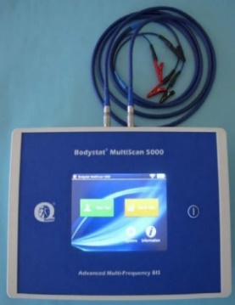 | 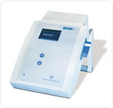
Kosten
Aanschafprijs (euro) | 12950€ | 12422,91€ | 4750€
Gebruikskosten (Euro per meting) | 2€ | 3,7€ | 0
Eigenschappen
staand/liggend | liggend | liggend | Zittend en liggend (gecertificeerd); staand (niet gecertificeerd)
Frequenties | 50 verschillende freqeunties van 5 kHz tot 1000 kHz | 50 verschillende freqeunties van 5 kHz tot 1000 kHz | 1,2,3,4,5,6,7,8,9,10,11,12,13,14,15,16,18,20,23,25,28,31,35,39,43,50,54,60,67,75,83,93,100,115,128,143,159,177,200,220,245,273,304,339,378,421,469,500,582,649,723,806,898,1000
Segmentale meting | ü
BIVA | ü | ü | ü
Land referentie populatie | Niet bekend | Taiwanese hemodialyse | Europese en Mexicaanse
Link validatie studie |  | Lim et al 2017 | Studies
Meetbereik
Leeftijd |  | 0 - 120 jaar | 5 and older
Lengte | 30 - 229 cm | 20 - 260 cm | 30-300 cm
Gewicht | 0,9 - 300 kg | geen invoerlimieten | 14 - 250 kg
Ruwe waarden
Reactance | ü | ü | ü
Impedantie | ü | ü | ü
Resistance | ü | ü | ü
Fasehoek | ü | ü | ü
Gebruiksgemak
Draagbaar | ü | ü | ü
Printer | Optioneel | û | Optioneel
Touchscreen | ü | û | NVT
Kleurenscherm | ü | û | Ja, via software
Resulsheet | ü | û | Ja, resultaat direct in software en app client
Data exporteerbaar | bluetooth | SD kaart | Ja, direct in software
Duur meting | enkele seconden | 120 seconden | 5-10 seconden
Overige |  |  | 2 meetopties zitten met apparaat aan de hak op liggend met elctroden
Legenda
û = niet beschikbaar / wordt niet weergegeven
ü = wel beschikbaar / wordt weergegeven

